Planas
 |  |  |  |  |  |  |  |  |  | PATVIRTINTA Raseinių rajono savivaldybės administracijos direktoriaus 2021 m. sausio 28 d. įsakymu Nr. A1-113

RASEINIŲ RAJONO SAVIVALDYBĖS ADMINISTRACIJOS VIDUKLĖS SENIŪNIJOS 2020 METŲ VEIKLOS PLANO VYKDYMO ATASKAITA
 |  |  |  | I. INFORMACIJA APIE 2020-TŲJŲ METŲ SENIŪNIJOS VEIKLĄ
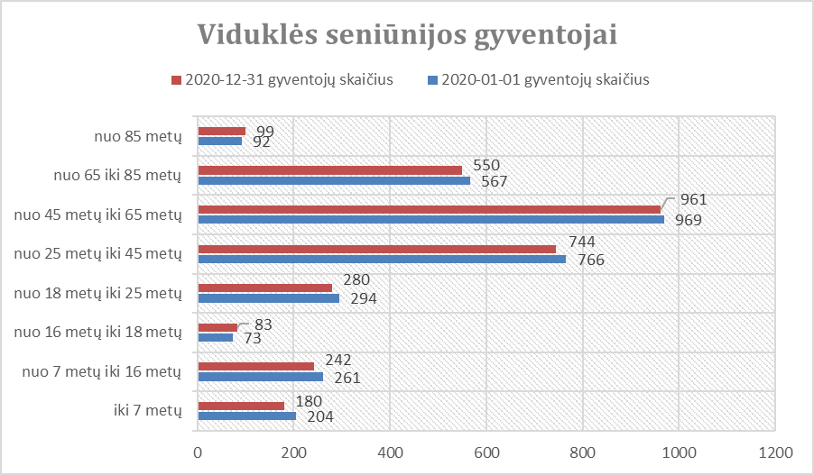 Viduklės seniūnijos teritorijos plotas 175 km2, yra 45 gyvenvietės. Viduklės seniūnijos teritorijoje 2020-01-01 gyvenamąją vietą deklaravo 3226 gyventojai, metų pabaigoje- 3139. Viduklės seniūnijos gyventojų pagal amžiaus grupes kitimas 2020 metų laikotarpyje pavaizduotas 1 paveikslėlyje.
 |  |  |  |  | 1 pav.
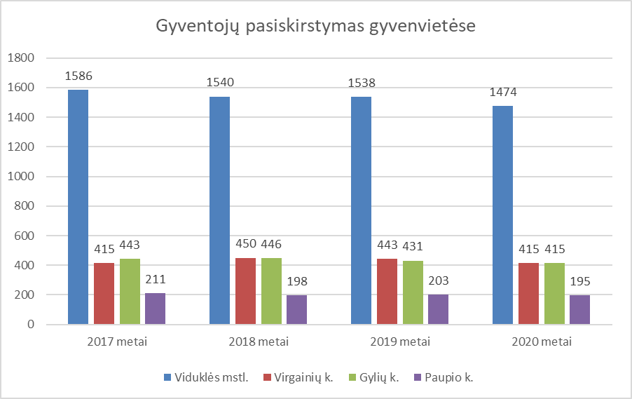 Didžiausias gyventojų skaičius : Viduklės mstl.- 1474, Gylių k. ir Virgainių k. – po 415, Paupio k.-195. Viduklės seniūnijos gyventojų kaita didžiausiose seniūnijos gyvenvietėse pavaizduotas 2 paveikslėlyje.
 |  |  |  |  | 2 pav.
Raseinių rajono savivaldybės tarybai 2020 m. vasario 20 d. sprendimu Nr. TS-39 patvirtinus Raseinių rajono savivaldybės 2020 metų biudžetą, buvo patikslintas Viduklės seniūnijos 2020 m. metinis veiklos planas. 2020 m. kovo 23 d. įsakymu Nr. A1-290 „Dėl Raseinių rajono savivaldybės administracijos 2020 m. seniūnijų metinių veiklos planų patvirtinimo“ Raseinių rajono savivaldybės administracijos direktorius patvirtino Viduklės seniūnijos 2020 m. metinį veiklos planą. Šio plano įgyvendinimui buvo skirta 86204 Eur. 2020 metų bėgyje Raseinių rajono savivaldybės taryba tikslino Viduklės seniūnijai skirtus asignavimus: 2020 m. gegužės 21 d. sprendimu Nr. TS-148, 2020 m. rugsėjo 24 d. sprendimu Nr. TS-276, 2020 m. spalio 28 d. sprendimu Nr. TS-293, 2020 m. lapkričio 26 d. sprendimu Nr. TS-334 ir 2020 m. gruodžio 28 d. sprendimu Nr. TS-383, Viduklės seniūnija savo veiklą vykdė vadovaudamasi metiniu veiklos planu, kiekvieną mėnesį kontroliavo kaip vyksta lėšų įsisavinimas. Plano priemonių įgyvendinimui skirtos lėšos Viduklės seniūnijoje pateikiamos 3 paveikslėlyje.
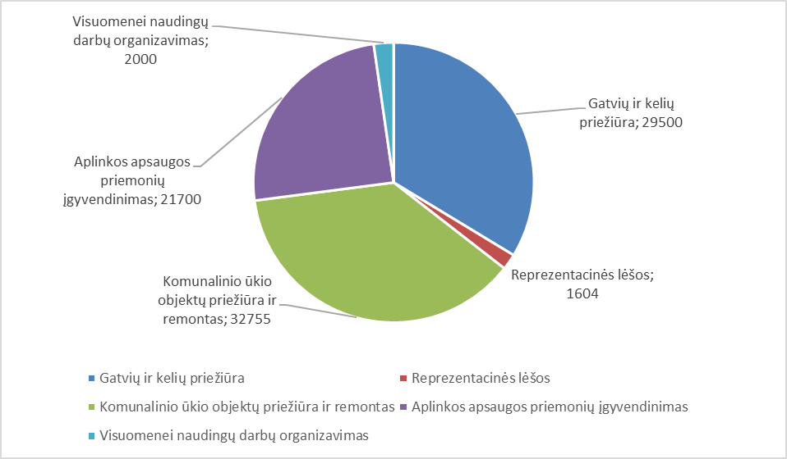
 |  |  |  |  | 3 pav.
2019-09-02 su UAB ,,Raseinių komunalinės paslaugos“ sudaryta sutartis komunalinėms paslaugoms atlikti. 2020 metais įsisavintos visos komunalinio ūkio objektų priežiūros bei remonto darbų programos (Nr. 10) įgyvendinimui skirtos lėšos. Gatvių ir kelių priežiūrai bei smulkiam remontui išleista 29500 eurų. Buvo tvarkomi Viduklės seniūnijai priskirti vietiniai keliai žvyro danga, asfaltuotų kelių dangos duobės užtaisytos asfaltu bei užpilant jas dolomitine skalda. Žvyro įsigyta 248,1 t, dolomitinės skaldos 50,0 t ir žvirgždo 370,1 t., kurie sunaudoti Viduklės seniūnijai priklausančių kelių tvarkymui. 2020 m. vasario mėnesį buvo atliktas Alaviniškių kaimo Apusino gatvės kapitalinis remontas, t. y. gatvė išplatinta, iškasti grioviai. Iš Kelių priežiūros ir plėtros programos 2020 metais seniūnijos kelių priežiūrai skirta 19 270,00 €, iš jų 14 000,00 € duobėms asfaltbetonio dangoje remontui ir 5270,00 € greideriavimo darbams. Duobės asfaltbetonio dangoje suremontuotos Viduklės mstl. V. Kudirkos, Naujojoje, Vyšnių, Pionierių, Ataugos ir Gamyklos gatvėse ir Virgainių k., Darbininkų g. Nugreideriuoti 118 km žvyrkelių su žvyro danga. Įvairiose seniūnijos gyvenvietėse atnaujinta 22 vnt. kelio ženklų. Aplinkos apsaugos priemonių įgyvendinimui (seniūnijos teritorijos gatvių, šaligatvių sanitariniam valymui, žaliųjų plotų ir medžių, gėlynų, kapinių priežiūrai) 2020 metais buvo išleista 21700 eurų. Tiek vasarą, tiek žiemą buvo prižiūrimi šaligatviai, A. Svarinsko skveras ir aikštė Viduklės mstl. Kęstučio g. 16 – vasarą šluojami, ravimi, renkamos šiukšlės, žiemą – valomi nuo sniego ir ledo. Viduklės seniūnijoje žaliųjų plotų, kuriuos reikia prižiūrėti ir tvarkyti – 12,9 ha. Žalieji plotai buvo šienaujami vasaros sezono metu 5-15 kartų. Įvairiose seniūnijos vietose; Viduklės mstl., Gylių , Paupio ir Šienlaukio kaimuose buvo sodinami ir prižiūrimi gėlynai, karpomos gyvatvorės, grėbiami ir išvežami lapai, tvarkomos pakelės. Viduklės mstl. Kęstučio g. prie autobusų stotelės įrengtas na
Komunalinio ūkio objektų (gatvių apšvietimo tinklų, pirčių ir kitų smulkių objektų) priežiūrai ir paprastam remontui 2020 metais buvo išleista 32755 eurų. Bendras seniūnijos apšvietimo linijų ilgis – 24,311 km., dega 273 šviestuvai (Viduklės mstl. – 147 šviestuvai, Paupio k. – 13 šviestuvų, Gylių k. – 20 šviestuvų, Virgainių k. – 42 šviestuvai, Šienlaukio k. – 7 šviestuvai, Viduklės mstl. A. Svarinsko skvere -38 šviestuvai). 2020 metais apšviesta Viduklės sen., Alaviniškių kaimo Šienlaukio gatvė - įrengta nauja 6 šviestuvų apšvietimo linija. Pakeista 30 vnt. naujų ekonomiškų šviestuvų Viduklės miestelyje Kęstučio ir V. Kudirkos g. Apšviečiama ryte ir vakare, atsižvelgiant į dienos trumpėjimą (ilgėjimą) ir gyventojų poreikius. Vykdoma nuolatinė elektros tinklų priežiūra, perdegusių lempų keitimas, skaitiklių priežiūra. Lietuvos nepriklausomybės atkūrimo dienos proga tautine atributika buvo papuošta pagrindinė Viduklės mstl. gatvė. Velykų laikotarpiu A. Svarinsko skveras buvo papuoštas Velykinėmis dekoracijomis. Šventiniu Kalėdų laikotarpiu Viduklės mstl. ir Virgainių k. ant apšvietimo stulpų sumontuota 21 vnt. kalėdinė dekoracija. Viduklės miestelyje papuoštos dvi kalėdinės eglutės ir įrengtos kalėdinės instaliacijos - A. Svarinsko skvere pastatyta prakartėlė, papuoštas fontanas ir šviestuvai ir aikštėje prie seniūnijos papuošti rankų darbo dekoracijomis vazonai, medžiai girliandomis bei scena. Kęstučio gatvėje papuošti kalėdinėmis dekoracijomis stovintys vazonai. 2020 metais pagamintos 6 skelbimų lentos, kurios pastatytos Viduklės mstl. – 4 vnt., Šienlaukio ir Virgainių k. po 1 vnt. Viduklės seniūnijoje yra trys veikiančios kapinės, jų teritorijų plotas sudaro 6,15 ha bei 5 neveikiančios kapinės ir 7 žudynių, rezistencijos aukų išniekinimo ir karių palaidojimo vietos. 2020 m. Viduklės miestelio kapinėse nupjauti ir nugenėti kapinių statiniams keliantys grėsmę medžiai. Genėti medžiai Viduklės miestelio naujosiose ir Paupio kaimo civilinėse kapinėse, pjaunama žo
Viduklės miestelyje per kanalą K2, kuriuo iš Pionierių g. į Ateities g., trumpindami kelią į mokyklą, eina moksleiviai, nuardyti mediniai laiptai ir pakopos išklotos plytelėmis. Viduklės mstl. Ataugos g. atnaujinta dalis šaligatvio: išardyta sena asfalto danga ir išklotos trinkelės. Viduklės mstl. Kęstučio g. naujai renovuotoje aikštėje, gyventojų ir turto saugumui sumontuotos 4 vaizdo stebėjimo kameros. Raseinių rajono savivaldybės taryba 2019 m. balandžio 29 d. sprendimu Nr. TS-121 ,,Dėl Raseinių rajono savivaldybės maudyklos ir rekreacinių zonų nustatymo“ nustatė Viduklės I-jį tvenkinį Raseinių rajono savivaldybės maudykla ir įpareigojo sutvarkyti pagal HN 92:2018 ,,Paplūdimiai ir jų maudyklų vandens kokybė“ reikalavimus maudyklos ir paplūdimio teritoriją bei joje esančius statinius ir juos prižiūrėti visą maudymosi sezoną. Viduklės seniūnija iki maudymosi sezono pradžios sutvarkė tvenkinio pakrantėje esantį paplūdimį. Visą maudymosi sezoną rūpinosi smėlio kokybe, šienavo ir prižiūrėjo tvenkinio pakrantes. Poilsio zonoje prie Viduklės tvenkinio, Viduklės miestelio ir Viduklės miestelio naujųjų civilinių kapinių, S. Stanevičiaus sodybos - muziejaus ir seniūnijos teikiamos viešojo tualeto paslaugos, rūpinamasi jų priežiūra. Pagal teismo baudžiamuosius įsakymus viešuosius, neatlygintinus darbus visuomenės labui atliko 3 asmenys, teismo sprendimu siųsti už įvairius teisės pažeidimus. Raseinių rajono savivaldybei 2020 metais patvirtinus Užimtumo didinimo programą įdarbinti 5 asmenys. Jie dirbo įvairius aplinkotvarkos darbus. Kasmet sudaromi ir metų eigoje tikslinami ikimokyklinio ir mokyklinio amžiaus vaikų sąrašai. Juos pateikiame Raseinių r. Viduklės Simono Stanevičiaus gimnazijai, Paupio ir Gylių daugiafunkciams centrams ir Raseinių r. Viduklės darželiui, Raseinių rajono savivaldybės administracijos Švietimo ir sporto skyriui. Viduklės seniūnijoje 2020 metais registruoti 181 ikimokyklinio amžiaus vaikų, 2019 metais – 166, 2018 metais -181, 2017 metais- 217, 2016
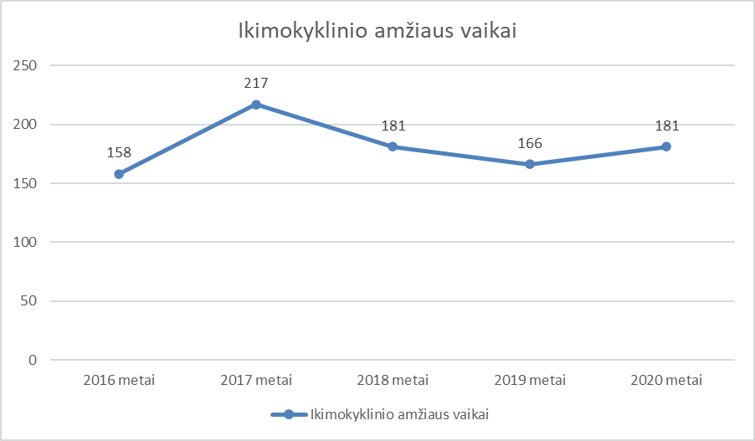
 |  |  |  |  | 4 pav.
Gyventojams išduota 85 pažymos įvairiems juridiniams faktams patvirtinti. 2019 m. – 85, 2018 m. –97 pažymos. 2020 m. seniūnija gavo 2 gyventojų prašymus dėl lengvatų suteikimo už komunalinių atliekų tvarkymo rinkliavą ir 7 gyventojų prašymus, skundus (5 iš jų dėl atsakingų už kapavietės priežiūrą asmenų skyrimo). 2019 m. – 1 gyventojo prašymą dėl lengvatų suteikimo už komunalinių atliekų tvarkymo rinkliavą ir 4 gyventojų prašymus skundus. 2018 m. – 3 gyventojų prašymus dėl lengvatų suteikimo už komunalinių atliekų tvarkymo rinkliavą ir 2 gyventojų prašymus skundus. Priimtas 1 prašymas suteikti paramą būstui išsinuomoti ir perduotas Raseinių rajono savivaldybės administracijos Vietinio ūkio ir turto valdymo skyriui. Per 2020 m. seniūnija išsiuntė 141 dokumentus įvairiais klausimais: policijos komisariatams- 6, Šiaulių apygardos probacijos tarnybos probacijos skyriui – 14 ir kt. institucijomis. 2019 m.- 80 dokumentų įvairiais klausimais, 2018 m. -308 dokumentus. Gyventojams išduota 19 dokumentų per VIISP sistemą. Seniūnijos gyventojai kreipėsi įvairiais klausimais dėl gyvenamosios vietos deklaravimo. Duomenys pateikiami 1 lentelėje.

 |  |  |  |  | 1 lent.
Prekyba viešose vietose vykdoma vadovaujantis 2016 m. sausio 28 d. Raseinių rajono tarybos sprendimu Nr. TS-19 „Dėl vietinių rinkliavų Raseinių rajono savivaldybės teritorijoje“. Per 2020 metus buvo išduota 62 leidimai prekiauti ar teikti paslaugas viešose vietose, 2019 m. -81, 2018 m. – 135. Surinkta 93,60 eurų rinkliavos mokesčio. Prekyvietės nuolat prižiūrimos ir tvarkomos. Leidimų prekiauti ar teikti paslaugas viešose vietose sumažėjimą lėmė karantino laikotarpis.
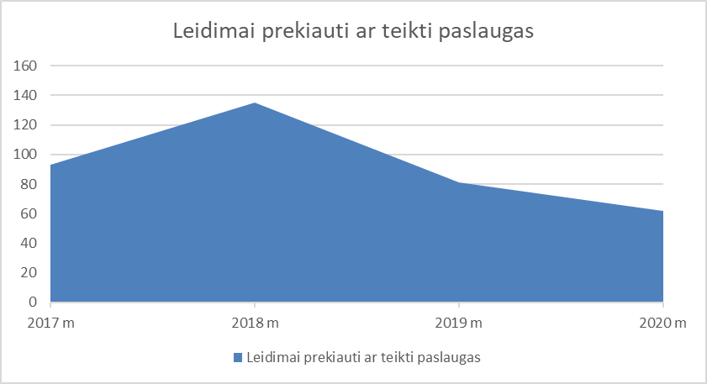
 |  |  |  |  | 5 pav.
Viduklės seniūnijos teritorijoje yra 3 veikiančios civilinės kapinės. Leidimų laidoti išdavimo skaičiai pavaizduoti 2 lentelėje:

 |  |  |  |  | 2 lent.
Vadovaujantis Lietuvos Respublikos gyvenamosios vietos deklaravimo įstatymo Nr. VIII-840 pakeitimo įstatymu 2017 m. gruodžio 21 d. Nr. XIII-961, 4 straipsnio 12 punktu gyventojams buvo išsiųsta 68 informacinio pobūdžio laiškų dėl deklaruotos gyvenamosios vietos adreso patikslinimo. 2020 metais Viduklės seniūnijoje gyvenamąją vietą deklaravo 3226 gyventojai, 2019 m. –3301, 2018 m. – 3333 gyventojai. 2020 metais Viduklės seniūnijoje savo gyvenamąją vietą pakeitus ar atvykus gyventi į Lietuvos Respubliką deklaravo 182 gyventojai, 2019 metais - 186, 2018 metais -249 gyventojų. 2020 metais 21 gyventojas deklaravo išvykimą iš Lietuvos Respublikos ilgesniam nei šešių mėnesių laikotarpiui, 11 iš jų tai atliko elektroniniu būdu. 2019 metais išvyko - 35, 2018 m. - 52 gyventojai. Gyventojų skaičius mažėja asmenims išvykstant iš Lietuvos Respublikos ilgesniam nei 6 mėnesių laikotarpiui, pakeitus gyvenamąją vietą bei didelio mirtingumo. Gyventojų skaičius atvaizduotas 6 paveikslėlyje.
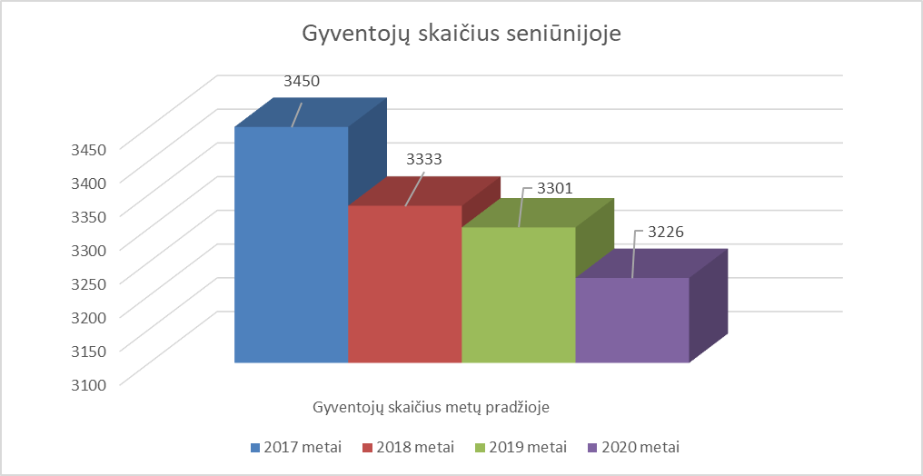
 |  |  |  |  | 6 pav.
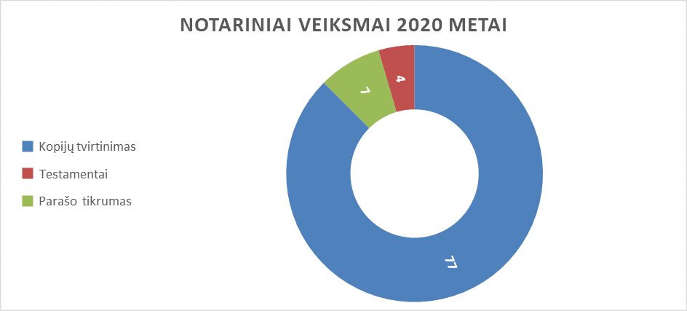
Per 2020 metus atlikti 87 notariniai veiksmai: patvirtinant dokumentų kopijų ir parašų tikrumą, surašant ir patvirtinant testamentus (7 paveikslėlis). Visi notariniai veiksmai atlikti seniūnijos patalpose.

 |  |  |  |  | 7 pav.
Vietinio ūkio ir turto valdymo skyriui buvo pateikta 12 neprižiūrimų, t. y. apleistų, nenušienautų žemės sklypų. Jų savininkai ir naudotojai įspėti. 2020 m. pastebėjus atsinaujinusias bebrų užtvankas spalio mėn. buvo kreiptasi į LR Aplinkos ministerijos Kauno regiono aplinkos apsaugos departamentą dėl bebrų populiacijos gausos reguliavimo Viduklės miestelyje prie Viduklės Senųjų civilinių kapinių ir Viduklės miestelio II-jo tvenkinio. Gautas leidimas bebrų populiacijai reguliuoti. Sumedžioti 3 bebrai bei išardytos užtvankos. Peržiūrėtas ir pripažintas nereikalingu arba netinkamu naudoti seniūnijos trumpalaikis turtas, jis nurašytas ir likviduotas 2020-08-27. 2020 m. atlikta turto inventorizacija vadovaujantis 2020 m. rugpjūčio 12 d. Raseinių rajono administracijos direktoriaus įsakymu Nr. A1-816 ,,Dėl inventorizacijos komisijų sudarymo ir inventorizacijos atlikimo“ buvo sudaryta nuolat veikianti vietinė inventorizacijos komisija, kuri atliko ilgalaikio nematerialiojo ir materialiojo turto bei trumpalaikio turto inventorizaciją pagal 2020 m. rugsėjo 30 d. būklę. Administracijos direktoriui pateiktas tarnybinis pranešimas, kad nuvertėjusio ir netinkamo naudoti turto nėra. Dalyvauta gyventojų perspėjimo sistemos kompleksiniame patikrinime, civilinės saugos organizuojamuose mokymuose. Vykdant gyventojų švietimą civilinės saugos klausimais dėl COVID-19 pandemijos, informacija buvo skelbiama visuose seniūnijos informaciniuose stenduose bei seniūnijos facebook paskyroje. Pateikta informacija visuomenei dėl Lietuvos kariuomenės Krašto apsaugos savanorių pajėgų pratybų Raseinių r. sav. miškuose. 2020 metais padėjome paruošti rinkimų patalpas Lietuvos Respublikos Seimo rinkimams. Pasveikinome 10 savo seniūnijos ilgaamžių gyventojų, kuriems sukako 90 metų ir 2 gyventojus 95 metų jubiliejaus proga. Kasmet vyksta konkursas – apžiūra „Gražinkime savo aplinką“. Viduklės seniūnija pateikė : Lauros ir Daliaus Jaškauskų kaimo sodybą, Daliutės ir Rimo Kašinskų miestelio sodybą,
Vykdant 2017 m. rugsėjo 28 d. Raseinių rajono savivaldybės tarybos sprendimą Nr. TS-303 ,,Dėl Raseinių rajono savivaldybės gyventojų telkimo visuomenei naudingai veiklai atlikti tvarkos aprašo patvirtinimo“ 2020 metais buvo pakviesti 85 darbingi asmenys atlikti darbus už gautą piniginę socialinę paramą, 6 iš jų dalį laiko nedirbo, dėl ligos. 6 asmenims buvo nutrauktas piniginės socialinės paramos teikimas dėl visuomenei naudingų darbų neatlikimo. Šios priemonės įgyvendinimui buvo skirta 2000 Eur, įsigyta įvairių darbo priemonių, įrankių ir benzino žoliapjovėms ir krūmapjovėms. Jie dirbo įvairius darbus: valė gatves, šaligatvius, ravėjo gėlynus, kapines, kirto vietinių kelių pakeles, tvarkė šiukšlynus, klojo plyteles. Visuomenei naudingą veiklą atliko mažiau asmenų dėl Užimtumo tarnybos mokamos darbo paieškos išmokos. 2020 metų pradžioje Viduklės seniūnijoje buvo 26 riziką patiriančios šeimos. Per ataskaitinį laikotarpį iš šio sąrašo buvo išbraukta 10 šeimų ir įrašytos 7 šeimos. Viduklės seniūnijoje metų pabaigoje yra 23 šeimos patiriančios riziką. Viduklės seniūnijoje yra 7 seniūnaitijos. Seniūnaičių sueigoje pristatyta patvirtinta Viduklės seniūnijos veiklos programos ataskaita. Sušauktos 8 išplėstinės seniūnaičių sueigos, kurių metu sprendžiamos gyventojų keliamos problemos. Seniūnaičiai teikė siūlymus dėl gražiausiai tvarkomų teritorijų, dėl priemonės „Remti bendruomeninę veiklą savivaldybėse“, dėl apleistų teritorijų tvarkymo ir šienavimo, aktyviai dalyvavo tiriant atskirų šeimų (asmenų) gyvenimo sąlygas, charakterizuojant gyventojus, dirbant su socialinės rizikos šeimomis, dalyvauja seniūnijos socialinės paramos teikimo komisijos darbe. Karantino laikotarpiu dauguma seniūnaičių sueigų vyko nuotoliniu būdu bendraujant su seniūnaičiais el. paštu bei telefonu. Gyventojai buvo kviečiami į susitikimus su Raseinių rajono savivaldybės meru, Raseinių rajono savivaldybės administracijos atstovais, Šiaulių apskrities vyriausiojo policijos komisariato Raseinių policijos

 |  |  |  |  | II. ĮGYVENDINTOS PRIEMONĖS, VEIKLOS, PANAUDOTI ASIGNAVIMAI IR PASIEKTI REZULTATAI
 |  |  |  |  |  |  |  |  |  |  |  | lentelė
Kodas | SVP strateginio tikslo, programos, tikslo, uždavinio ir priemonės pavadinimas | Seniūnijos planuotos veiklos | Asign. valdytojas | Atsakingas (-i) asmuo (-ys) | Lėšų šaltinis | 2020 m. išlaidos |  | Proceso/indėlio vertinimo kriterijai |  |  |  | Pastaba, jei rodiklis nepasiektas ar viršytas
 |  |  |  |  |  | Skirtos lėšos | Faktiškai panaudotos lėšos | Rodiklis | Mato vnt. | 2020 m. | 2020 m.
 |  |  |  |  |  |  |  |  |  | Planas | Faktas
1 | Pagerinti valdymo kokybę, efektyviai panaudojant žmogiškuosius ir finansinius išteklius
01. | Savivaldybės funkcijų įgyvendinimo ir valdymo tobulinimo programa |  |  |  |  |  | 1,604.00
01.01 | Užtikrinti tinkamą Savivaldybės funkcijų atlikimą , didinant valdymo efektyvumą ir teikiamų paslaugų kokybę |  |  |  |  |  | 1,604.00
01.01.01 | Valdžios, valdymo ir administravimo veikla ir jos tobulinimas |  |  |  |  |  | 1,604.00
01.01.01.14 | Reprezentacinės išlaidos | Seniūnijos jubiliatų pasveikinimas, darbo susitikimų organizavimas, atmintinų ir švenčių dienų organizavimas | RRSA Viduklės seniūnija 188628326 | Daiva Ulinskienė | SB | 1,604.00 | 1,604.00 | Pasveikintų 90-mečio jubiliatų, konkursų, varžybų dalyvių darbo susitikimų organizavimas | asm. | 20 6 | 32 10
4 | Modernizuoti ir pritaikyti viešąją infrastruktūrą šiuolaikiniams poreikiams, užtikrinant efektyvų atliekų tvarkymą ir kraštovaizdžio apsaugą
10. | Komunalinio ūkio objektų priežiūros bei remonto darbų programa |  |  |  |  |  | 29,500.00
10.01 | Užtikrinti gyventojų viešąjį saugumą |  |  |  |  |  | 29,500.00
10.01.02 | Pagerinti susisiekimo infrastruktūrą |  |  |  |  |  | 29,500.00
10.01.02.01 | Gatvių ir kelių priežiūra ir smulkus remontas | Viduklės seniūnijos vietinės reikšmės kelių ir gatvių su žvyro danga priežiūra ir remontas | RRSA Viduklės seniūnija 188628326 | Daiva Ulinskienė | SB | 29,500.00 | 29,500.00 | Prižiūrimų kelių su žvyro darnga ilgis | km | 113.7 | 113.7
10.02 | Užtikrinti teritorijų sanitarinę higieninę būklę |  |  |  |  |  | 21,700.00
10.02.01 | Tinkamai prižiūrėti bendro naudojimo teritorijas ir tvarkyti atliekas |  |  |  |  |  | 21,700.00
10.02.01.07 | Aplinkos apsaugos priemonių įgyvendinimas (seniūnijų teritorijų, kelių, gatvių, šaligatvių sanitarinis valymas, žalių plotų ir medžių, kapinių priežiūra) | Gyvenviečių viešųjų erdvių, istorijos ir kultūros paveldo, kapinių, vandens telkinių pakrančių , šaligatvių ir vietinės reikšmės kelių pakraščių priežiūros darbai | RRSA Viduklės seniūnija 188628326 | Daiva Ulinskienė | SB | 21,700.00 | 21,700.00 | Aikštelių valymo plotas prižiūrimų kapinių plotas prižiūrimų žaliųjų plotų dydis | kv. m. ha | 10869 6,15 12,9 | 10869 6,15 12,9
10.02.02 | Tinkamai prižiūrėti komunalinės paskirties objektus |  |  |  |  |  | 32,775.00
10.02.02.03 | Komunalinio ūkio objektų (gatvių apšvietimo tinklų, pirčių ir kitų smulkių objektų) priežiūra ir paprastasis remontas | Komunalinio ūkio objektų (gatvių apšvietimo tinklų ir kitų smulkių objektų) priežiūra ir paprastasis remontas. | RRSA Viduklė seniūnija 188628326 | Daiva Ulinskienė | SB | 32,775.00 | 32,775.00 | Gatvių el. tinklų ilgis Gatvių apšvietimo Suremontuotų statinių | km vnt. | 23,641 263 10 | 24,311 273 10
10.02.02.04 | Visuomenei naudingų darbų organizavimo išlaidos | Visuomenei naudingą veiklą atliekančių asmenų aprūpinimas darbui reikalingomis priemonėmis, kuro išlaidų, susijusių su visuomenei naudingos veiklos organizavimu, dengimas | RRSA Viduklės seniūnija 188628326 | Daiva Ulinskienė | SB | 2,000.00 | 2,000.00 | visuomenei naudingus darbus atliekančių asmenų sk. | asm. | 130 | 85
 |  |  |  | Iš viso: | SB | 87,579.00 | 87,579.00

